상품제안서
풀칼라 거울 스마트톡 // UV인쇄 | 상품코드: F30408

 |  |  |  |  |  |  | 02-412-0044 | www.easy1.co.kr
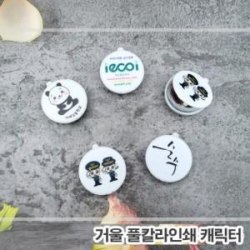

【상세/제작정보】 | 1박스당 1000개 입수 6000원 (vat별도)

【인쇄/포장옵션】 | 풀칼라 / OPP(비닐)

【공급단가】 | 수량 | 500~ | 1,000~ | 3,000~ | 5,000~ | 10,000~
*VAT별도 | 단가 | 610원 | 590원 | 570원 | 540원 | 530원

【상품 URL】 | http://www.easy1.co.kr/src/goods_detail.php?gdno=30408

